关系图
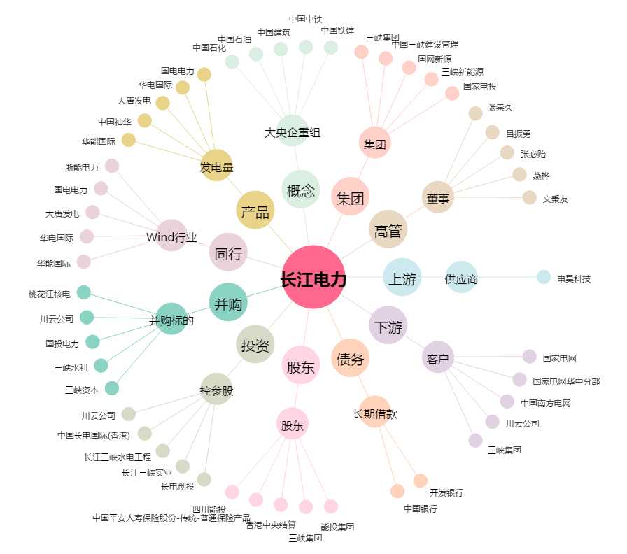
长江电力[600900.SH] - 关系概览图

